Solicitud gráfica
 | Área: | Matemáticas |  |  | Fecha:
 | Grado: | 10
 | Título del tema: | Las funciones trigonométricas |  |  | ¿Cuaderno de estudio o recurso? | Recurso
 | Editor: | Adriana Ma. Pachón |  |  | Motor del recurso | F13

 | Código guión o recurso: | MA_10_03_CO_REC220 | ← Para determinar este código, visite la hoja de Ayuda
 |  |  |  |  | ESPECIFICACIÓN DE ARCHIVOS A ENTREGAR
Núm. | Archivo Shutterstock o ruta en web | Imagen para: | Tipo | Ubicación de la imagen en el recurso F13 | Nombre imagen SMALL | Tamaño imagen SMALL | Nombre imagen ZOOM | Tamaño imagen ZOOM | Descripción | Observaciones
IMG01 | Ver descripción | Recurso F13 | Ilustración | Doble | MA_10_03_CO_REC220_IMG01n.jpg | 240 x 185 px | MA_10_03_CO_REC220_IMG01a.jpg | 800 x 460 px | Ilustrar pantallazos de los link con los letreros que se proponen. *Arriba: http://www.geogebra.org/download *Abajo: http://www.geogebra.org/ | 
IMG02 | Ver descripción | Recurso F13 | Ilustración | Simple | MA_10_03_CO_REC220_IMG02n.jpg | 240 x 375 px | MA_10_03_CO_REC220_IMG02a.jpg | 800 x 460 px | Tomar un pantallazo del programa GeoGebra luego de hacer los pasos: 1. Haz clic en la opción Deslizador. Selecciona la posición en la pantalla donde quieres ubicarlo y haz clic nuevamente. En la ventana auxiliar que se despliega, selecciona la opción "Ángulo" y haz clic en Ok, sin cambiar ningún parámetro. 2.Haz clic en la opción circunferencia. Selecciona la opción "Circunferencia (centro, punto)" y construye una circunferencia con centro en ​A (–1, 0) y punto B (0, 0). 3.Haz clic en la opción Ángulo. Selecciona la opción "Ángulo dada su amplitud", luego haz clic en el punto B y luego en el punto A. En la ventana auxiliar que se despliega, borra el número 45° y selecciona la letra α y haz clic en Ok. Se deben señalar las partes que se muestran, con colores diferentes y las etiquetas correspondientes al paso a paso. | 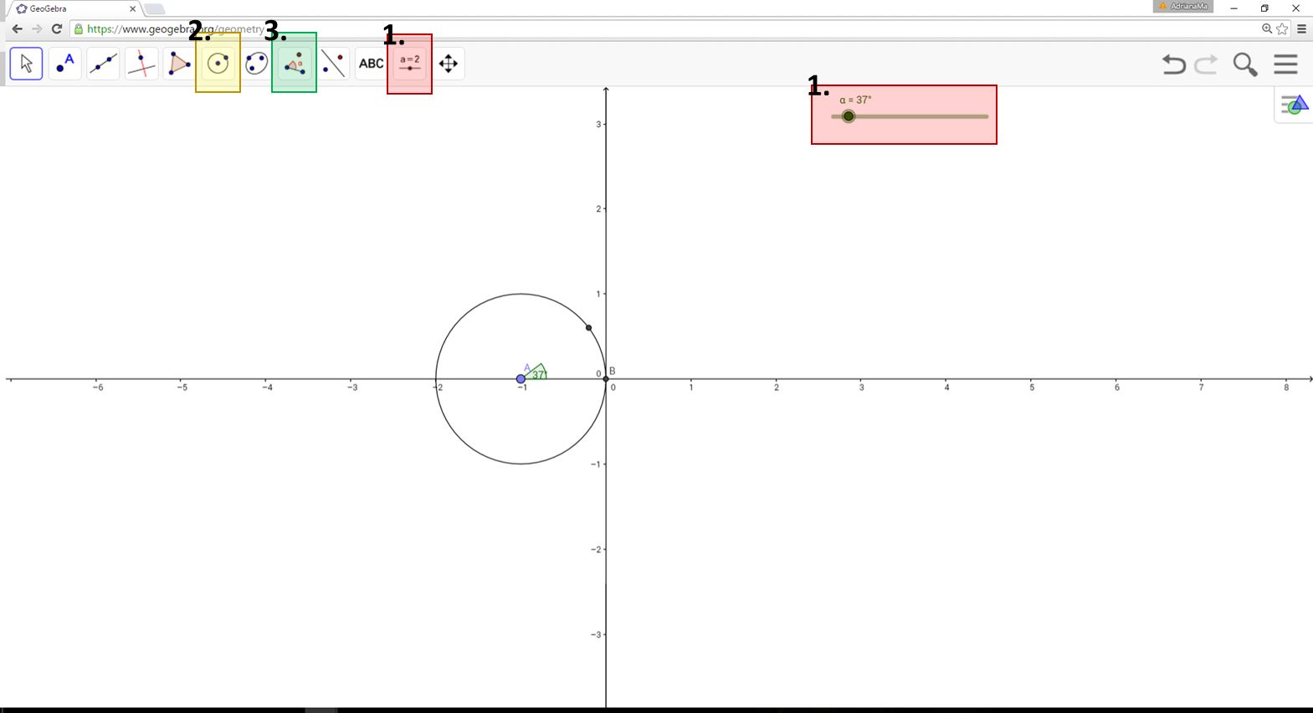
IMG03 | Ver descripción | Recurso F13 | Ilustración | Simple | MA_10_03_CO_REC220_IMG03n.jpg | 240 x 375 px | MA_10_03_CO_REC220_IMG03a.jpg | 800 x 460 px | Tomar un pantallazo del programa GeoGebra luego de hacer los pasos: 4. Haz clic en la opción "Circunferencia". Selecciona la opción "Arco de circunferencia". Haz clic en los puntos A, B y B'. Al hacer clic derecho sobre el objeto que acabas de construir, puedes cambiar sus características como color o grosor, para que puedas identificarlo mejor. 5. Haz clic en la opción "Recta" y construye la recta que pasa por los puntos A y B. 6. Haz clic en la opción "Recta perpendicular". Selecciona la opción "Perpendicular". Haz clic sobre la recta construida en el paso 5 y luego en el punto B'. Esto genera la recta perpendicular con el punto de intersección C. 7. Haz clic en la opción "Polígono". Haz clic en el punto A, luego en el punto B', luego en el punto C y finalmente otra vez en el punto A. De esta forma, queda construido el triángulo rectángulo inscrito en la circunferencia que depende del ángulo α. Comprueba el vínculo de los elementos construidos hasta este momento, moviendo el deslizador de izquierda a derecha y viceversa. 8. Haz clic en la opción "Segmento". Selecciona la opción "Segmento de longitud dada". Haz clic punto B y escribe "d" en la ventana auxiliar que se despliega. Este segmento representa el arco de circunferencia anteriormente construido. Puedes cambiar el aspecto del segmento haciendo clic derecho sobre él, y seleccionando la opción "Propiedades". 9. Haz clic en la opción "Recta perpendicular". Construye una recta perpendicular por el punto D a la recta horizontal del punto 5. Recuerda que primero debes hacer clic sobre el punto y luego sobre la recta. | 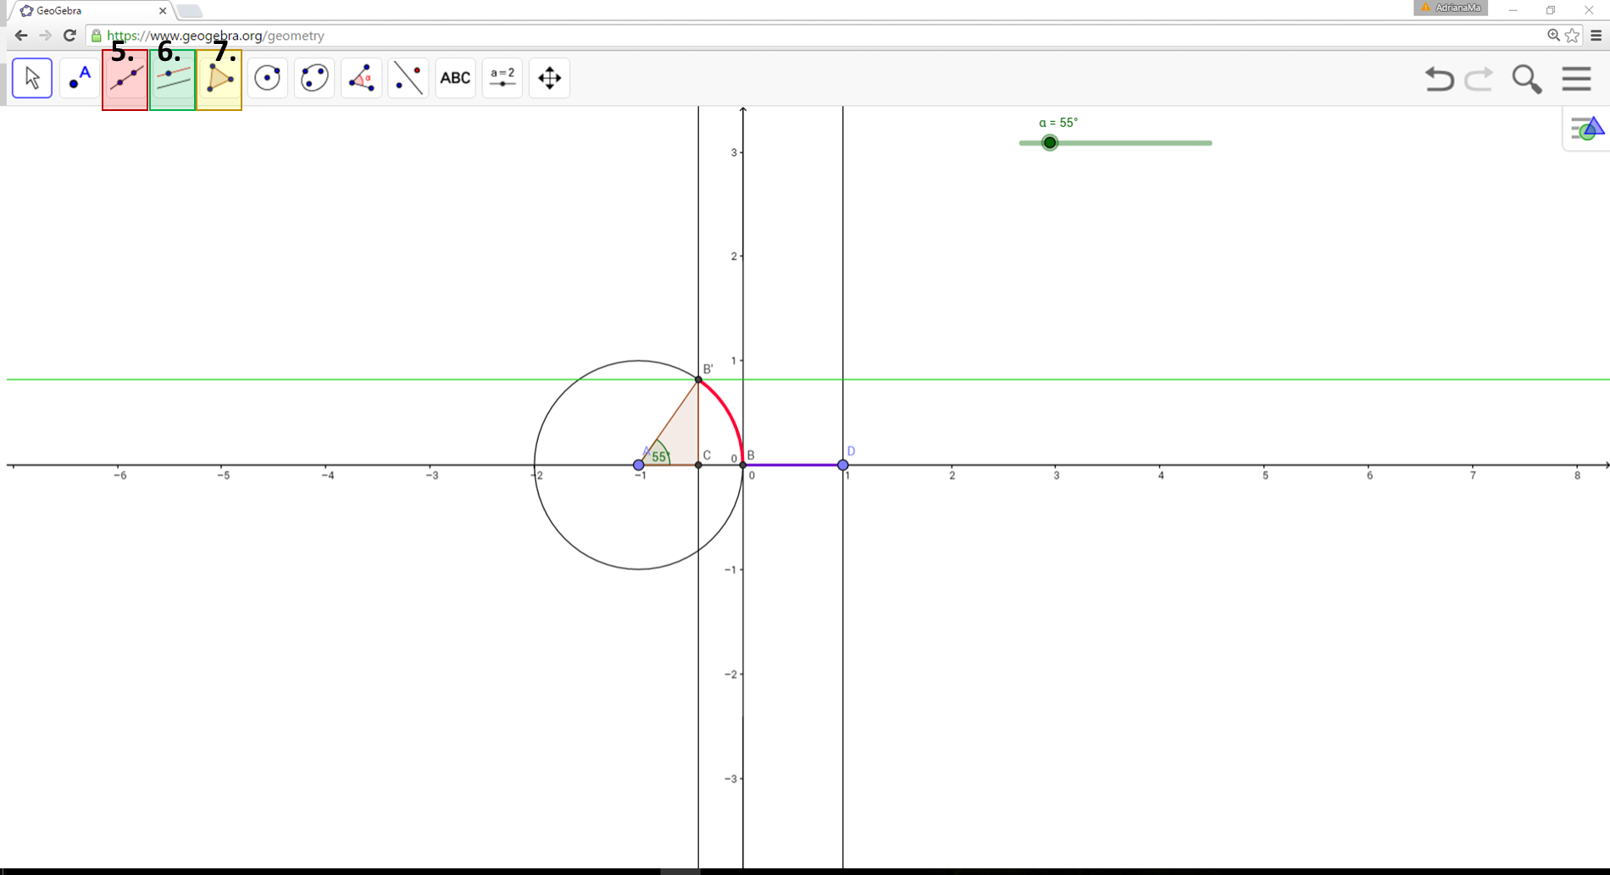
IMG04 | Ver descripción | Recurso F13 | Ilustración | Simple | MA_10_03_CO_REC220_IMG04n.jpg | 240 x 375 px | MA_10_03_CO_REC220_IMG04a.jpg | 800 x 460 px | Tomar un pantallazo del programa GeoGebra luego de hacer los pasos: 11. Haz clic en la opción "Punto". Selecciona el punto E. De esta forma se hará visible. 12. Haz derecho sobre el punto E y activa la casilla "Rastro". Mueve el deslizador de izquierda a derecha y viceversa. Debe generarse la función seno. 13. Haz clic derecho sobre el deslizador y activa la casilla "Animación". Con el rastro del punto E puedes observar el comportamiento de la función seno la cual representa la altura del triángulo rectángulo inscrito en la circunferencia. | 